Hoja1
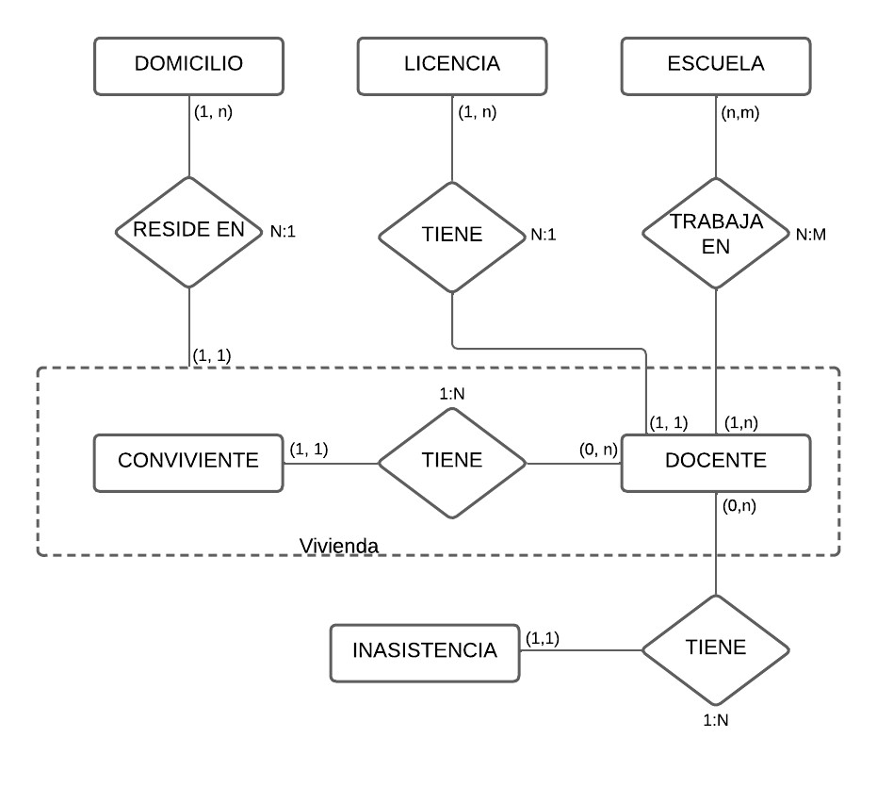
Docente
CUIL | DNI | NomyApell | Sexo | FechaNac | TelFijo | TelCelular | Mail | idDomicilio

Conviviente
DNI | Nombre | Parentesco | Sexo | FechaNac | idDomicilio

Escuela |  |  |  | Domicilio
EscuelaNro | Nombre | Direccion |  | idDomicilio | Ciudad | Calle | Número

Trayectoria
CUIL | EscuelaNro | Desde | Hasta | Cargo | Suplente_titular | SalarioBrutoTotal

Licencia |  |  |  |  |  | Inasistencia
idLicencia | tipo | Desde | Hasta | CUIL |  | idInasistencia | Fecha | CUIL | Justifica

